상품제안서
마카롱 수저 4인 선물세트 | 상품코드: S22152

 |  |  |  |  |  |  | 02-713-8555 | www.synergygift.co.kr
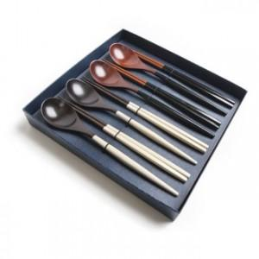

【상세/제작정보】

【인쇄/포장옵션】 | 레이저, 스티커 / 포장지포장

【공급단가】 | 수량 | 30~ | 50~ | 100~ | 300~ | 500~
*VAT별도 | 화이트4벌 | 32,000원 | 31,500원 | 30,800원 | 28,800원 | 28,000원
 | 블랙4벌 | 32,000원 | 31,500원 | 30,800원 | 28,800원 | 28,000원
 | 화이트2벌+블랙2벌 | 32,000원 | 31,500원 | 30,800원 | 28,800원 | 28,000원
 | 핑크2벌+블루2벌 | 32,000원 | 31,500원 | 30,800원 | 28,800원 | 28,000원

【상품 URL】 | https://www.synergygift.co.kr:443/src/goods_detail.php?gdno=22152

